Um skjalið
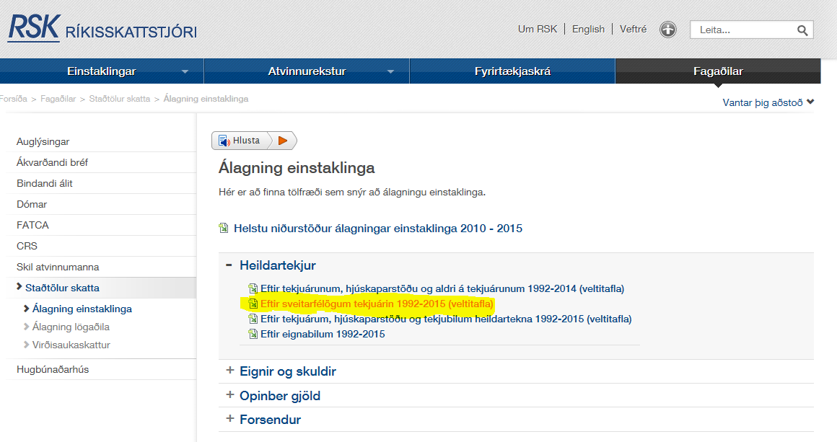

 | Sótt: 15. mars 2018 | af

https://www.rsk.is/fagadilar/stadtolur-skatta/alagning-einstaklinga/

https://www.rsk.is/media/alagning-einstaklinga/I_B3_c_1&2_TEKJUR_SVFL.xlsx

a. liður Línurit
 | 2001 | 2002 | 2003 | 2004 | 2005 | 2006 | 2007 | 2008 | 2009 | 2010 | 2011 | 2012 | 2013 | 2014 | 2015 | 2016 | 2017
Heildartekjur Austurland | 3,024,764 ISK | 3,472,477 ISK | 3,484,573 ISK | 3,653,144 ISK | 3,919,942 ISK | 4,332,005 ISK | 4,718,420 ISK | 5,524,468 ISK | 5,536,468 ISK | 5,374,425 ISK | 5,866,429 ISK | 6,186,935 ISK | 6,597,312 ISK | 7,020,627 ISK | 7,255,637 ISK | 7,706,679 ISK
Heildartekjur Ísland | 3,204,959 ISK | 3,411,776 ISK | 3,629,140 ISK | 3,905,470 ISK | 4,458,481 ISK | 5,001,452 ISK | 5,840,564 ISK | 5,841,661 ISK | 5,610,642 ISK | 5,153,154 ISK | 5,483,848 ISK | 5,752,539 ISK | 6,127,424 ISK | 6,494,937 ISK | 6,869,407 ISK | 7,512,060 ISK
Launatekjur Austurland | 2,301,490 ISK | 2,514,836 ISK | 2,578,561 ISK | 2,516,831 ISK | 2,887,321 ISK | 3,218,949 ISK | 3,124,151 ISK | 3,923,181 ISK | 3,925,500 ISK | 4,096,804 ISK | 4,448,672 ISK | 4,764,899 ISK | 5,058,530 ISK | 5,173,532 ISK | 5,656,470 ISK | 5,776,133 ISK
Launatekjur Ísland | 2,362,415 ISK | 2,487,099 ISK | 2,587,029 ISK | 2,693,822 ISK | 2,972,072 ISK | 3,253,253 ISK | 3,556,532 ISK | 3,798,333 ISK | 3,590,439 ISK | 3,608,337 ISK | 3,862,806 ISK | 4,121,270 ISK | 4,403,644 ISK | 4,619,593 ISK | 4,993,938 ISK | 5,416,836 ISK

Þróun meðaltekna á Austurlandi bornar saman við meðaltekjur á Íslandi

Vísitala Neysluverðs | 468.6
 | 2001 | 2002 | 2003 | 2004 | 2005 | 2006 | 2007 | 2008 | 2009 | 2010 | 2011 | 2012 | 2013 | 2014 | 2015 | 2016 | 2017 | 2018 | 2019
Heildartekjur Austurland | 3,024,764 ISK | 3,472,477 ISK | 3,484,573 ISK | 3,653,144 ISK | 3,919,942 ISK | 4,332,005 ISK | 4,718,420 ISK | 5,524,468 ISK | 5,536,468 ISK | 5,374,425 ISK | 5,866,429 ISK | 6,186,935 ISK | 6,597,312 ISK | 7,020,627 ISK | 7,255,637 ISK | 7,706,679 ISK
Heildartekjur Ísland | 3,204,959 ISK | 3,411,776 ISK | 3,629,140 ISK | 3,905,470 ISK | 4,458,481 ISK | 5,001,452 ISK | 5,840,564 ISK | 5,841,661 ISK | 5,610,642 ISK | 5,153,154 ISK | 5,483,848 ISK | 5,752,539 ISK | 6,127,424 ISK | 6,494,937 ISK | 6,869,407 ISK | 7,512,060 ISK
Launatekjur Austurland | 2,301,490 ISK | 2,514,836 ISK | 2,578,561 ISK | 2,516,831 ISK | 2,887,321 ISK | 3,218,949 ISK | 3,124,151 ISK | 3,923,181 ISK | 3,925,500 ISK | 4,096,804 ISK | 4,448,672 ISK | 4,764,899 ISK | 5,058,530 ISK | 5,173,532 ISK | 5,656,470 ISK | 5,776,133 ISK
Launatekjur Ísland | 2,362,415 ISK | 2,487,099 ISK | 2,587,029 ISK | 2,693,822 ISK | 2,972,072 ISK | 3,253,253 ISK | 3,556,532 ISK | 3,798,333 ISK | 3,590,439 ISK | 3,608,337 ISK | 3,862,806 ISK | 4,121,270 ISK | 4,403,644 ISK | 4,619,593 ISK | 4,993,938 ISK | 5,416,836 ISK
Launavísitala | 211.3 | 226.4 | 239.1 | 250.3 | 267.2 | 292.7 | 319.1 | 345.0 | 358.6 | 375.8 | 401.3 | 432.5 | 457.0 | 483.5 | 518.2 | 577.1 | 616.6
Vísitala Neysluverðs | 212.4 | 222.6 | 227.3 | 234.6 | 244.1 | 260.6 | 273.7 | 307.7 | 344.6 | 363.2 | 377.7 | 397.3 | 412.4 | 421.1 | 428.0 | 435.3 | 443.0 | 454.8 | 468.6
Víst. Neysl.v.ánhúsnæðis | 211.4 | 221.2 | 222.8 | 227.5 | 229.6 | 240.7 | 246.7 | 276.8 | 321.4 | 345.5 | 358.8 | 377.8 | 392.3 | 395.4 | 395.9 | 395.4 | 386.6

Launavísitala | 2001 | 2002 | 2003 | 2004 | 2005 | 2006 | 2007 | 2008 | 2009 | 2010 | 2011 | 2012 | 2013 | 2014 | 2015 | 2016 | 2017
Heildartekjur Austurland | 6,673,279 ISK | 7,309,986 ISK | 7,183,771 ISK | 7,296,946 ISK | 7,525,133 ISK | 7,789,629 ISK | 8,078,377 ISK | 8,413,278 ISK | 7,528,696 ISK | 6,934,074 ISK | 7,278,286 ISK | 7,297,250 ISK | 7,496,364 ISK | 7,812,552 ISK | 7,943,905 ISK | 8,296,232 ISK
Heildartekjur Ísland | 7,070,829 ISK | 7,182,203 ISK | 7,481,807 ISK | 7,800,951 ISK | 8,558,968 ISK | 8,993,402 ISK | 9,999,592 ISK | 8,896,335 ISK | 7,629,562 ISK | 6,648,590 ISK | 6,803,631 ISK | 6,784,897 ISK | 6,962,442 ISK | 7,227,564 ISK | 7,521,038 ISK | 8,086,725 ISK
Launatekjur Austurland | 5,077,581 ISK | 5,294,034 ISK | 5,315,942 ISK | 5,027,226 ISK | 5,542,805 ISK | 5,788,179 ISK | 5,348,839 ISK | 5,974,659 ISK | 5,338,042 ISK | 5,285,689 ISK | 5,519,321 ISK | 5,620,015 ISK | 5,747,884 ISK | 5,757,105 ISK | 6,193,042 ISK | 6,218,001 ISK
Launatekjur Ísland | 5,211,995 ISK | 5,235,645 ISK | 5,333,399 ISK | 5,380,755 ISK | 5,705,501 ISK | 5,849,863 ISK | 6,089,116 ISK | 5,784,527 ISK | 4,882,414 ISK | 4,655,470 ISK | 4,792,456 ISK | 4,860,879 ISK | 5,003,753 ISK | 5,140,682 ISK | 5,467,662 ISK | 5,831,218 ISK
Útreikningur á meðal heildartekjum og launatekjum miðað við vísitölu neysluverðs 2019

Vísitala neysluverðs | 2001 | 2002 | 2003 | 2004 | 2005 | 2006 | 2007 | 2008 | 2009 | 2010 | 2011 | 2012 | 2013 | 2014 | 2015 | 2016 | 2017
Heildartekjur Austurland | 3,024,764 ISK | 3,313,361 ISK | 3,256,152 ISK | 3,307,451 ISK | 3,410,880 ISK | 3,530,767 ISK | 3,661,646 ISK | 3,813,445 ISK | 3,412,495 ISK | 3,142,973 ISK | 3,298,993 ISK | 3,307,589 ISK | 3,397,840 ISK | 3,541,157 ISK | 3,600,695 ISK | 3,760,392 ISK
Heildartekjur Ísland | 3,204,959 ISK | 3,255,442 ISK | 3,391,242 ISK | 3,535,898 ISK | 3,879,481 ISK | 4,076,395 ISK | 4,532,465 ISK | 4,032,398 ISK | 3,458,214 ISK | 3,013,573 ISK | 3,083,848 ISK | 3,075,357 ISK | 3,155,831 ISK | 3,276,002 ISK | 3,409,023 ISK | 3,665,430 ISK
Launatekjur Austurland | 2,301,490 ISK | 2,399,601 ISK | 2,409,531 ISK | 2,278,666 ISK | 2,512,360 ISK | 2,623,579 ISK | 2,424,442 ISK | 2,708,104 ISK | 2,419,548 ISK | 2,395,818 ISK | 2,501,716 ISK | 2,547,356 ISK | 2,605,315 ISK | 2,609,494 ISK | 2,807,089 ISK | 2,818,403 ISK
Launatekjur Ísland | 2,362,415 ISK | 2,373,135 ISK | 2,417,444 ISK | 2,438,908 ISK | 2,586,104 ISK | 2,651,538 ISK | 2,759,983 ISK | 2,621,924 ISK | 2,213,027 ISK | 2,110,162 ISK | 2,172,253 ISK | 2,203,266 ISK | 2,268,026 ISK | 2,330,091 ISK | 2,478,300 ISK | 2,643,087 ISK

